Tallas Calzado
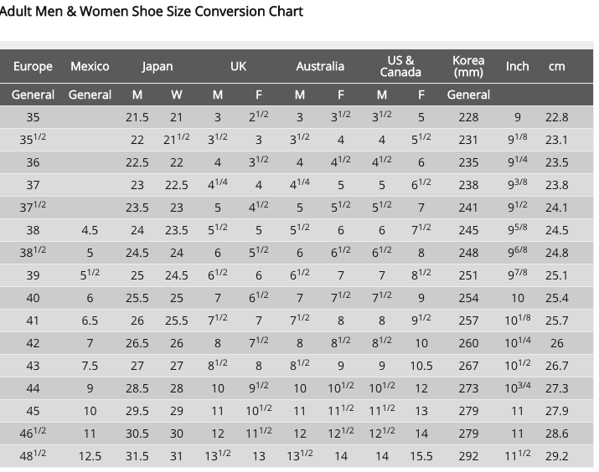
Categoria | US | EUR | UK | AUS | MEX | JAP | CHI | Pulgadas | Cm
Calzado | 5 | 35 | 2016-05-02 | 2016-05-03 | 2 | 21 | 35.5 | 9 | 2016-08-22
Calzado | 2016-05-05 | 35.5 | 3 | 4 | 2016-05-02 | 2016-05-21 | 36 | 9,125 | 2016-01-23
Calzado | 6 | 36 | 2016-05-03 | 2016-05-04 | 3 | 22 | 37 | 9.25 | 2016-05-23
Calzado | 2016-05-06 | 37 | 4 | 5 | 2016-05-03 | 2016-05-22 | 37.5 | 9,375 | 23.81
Calzado | 7 | 37.5 | 2016-05-04 | 2016-05-05 | 4 | 23 | 38 | 2016-05-09 | 24.13
Calzado | 2016-05-07 | 38 | 5 | 6 | 2016-05-04 | 2016-05-23 | 39 | 9,625 | 24.45
Calzado | 8 | 38.5 | 2016-05-05 | 2016-05-06 | 5 | 24 | 39.5 | 9.75 | 24.77
Calzado | 2016-05-08 | 39 | 6 | 7 | 2016-05-05 | 2016-05-24 | 40 | 9,875 | 2016-08-25
Calzado | 9 | 40 | 2016-05-06 | 2016-05-07 | 6 | 25 | 41 | 10 | 2016-04-25
Calzado | 2016-05-09 | 41 | 7 | 8 | 2016-05-06 | 2016-05-25 | 41.5 | 10,125 | 25.72
Calzado | 10 | 42 | 2016-05-07 | 2016-05-08 | 7 | 26 | 42 | 10.25 | 2016-04-26
Calzado | 2016-05-10 | 43 | 8 | 9 | 2016-05-07 | 27 | 43 | 10,375 | 26.34
Calzado | 12 | 44 | 2016-05-09 | 2016-05-10 | 9 | 28 | 44.5 | 10.75 | 2016-03-27
Calzado | 13 | 45 | 2016-05-10 | 2016-05-11 | 10 | 29 | 46 | 11 | 2016-09-27
Calzado | 14 | 46.5 | 2016-05-11 | 2016-05-12 | 11 | 30 | 47 | 11.25 | 2016-06-28
Calzado | 2016-05-15 | 48.5 | 13 | 14 | 2016-05-12 | 31 | 49 | 2016-05-11 | 2016-02-29

